⑦共用部分利用
7
共用部分利用申請書
 |  |  |  |  |  |  |  |  |  |  |  |  |  |  |  |  |  |  |  |  |  |  |  | Ver. 2023.4.1
 |  |  |  |  |  |  |  |  |  |  |  |  |  |  |  |  |  |  | 管理No.
 |  |  |  |  |  |  |  |  |  |  |  |  |  |  | 搬入開始日の 1 ヵ月前までにご提出願います
 |  |  |  |  |  |  |  |  |  |  |  |  |  |  |  | 20 |  | 年 |  | 月 |  | 日 | 提出
 | 愛知国際会議展示場株式会社 宛て |  |  |  |  |  |  |  |  | 申込者 | 社名・団体名
 |  |  |  |  |  |  |  |  |  |  | 担当者名
 |  |  |  |  |  |  |  |  |  |  | 催物名

※共用部分利用計画図面、造作物等の詳細（構造・大きさ・用途・面積・養生方法等）資料を添付してください。
利用場所 （下図参照） |  | A |  | B |  | C |  | D |  | E |  | F |  | M |  | W |  | S |  | 会議室廊下
 |  | その他
利用期間 |  |  | 月 |  | 日 |  | ： |  | ～ |  | 月 |  | 日 |  | ： |  | 取材・撮影等（ご相談ください）
利用面積 |  |  |  | ㎡ | 音響使用 |  |  |  | 拡声器使用 |  |  |  | 電源使用（別途既設電気設備使用申請書を提出）
利用目的

※すべての造作物等の設置場所を明記した図面を提出し、単体100kg以上の造作物等は下表に記載してください。
造作物名称 |  |  |  | 重量(㎏) |  | 養生方法 |  |  |  | 施工社名 |  |  |  |  |  |  |  | 担当者 |  |  | 携帯電話

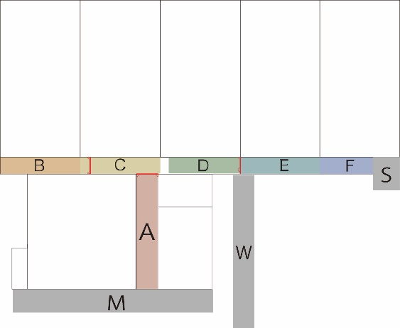
・避難通路としてエリアAの有効幅員は7.2m以上、BからFは8.5m以上にすること
・下図赤線の防火シャッター降下位置と防火扉付近に物置禁止
注意事項
1. 点字ブロックの上に物を置かないでください。
2. 電源使用希望の場合、必要最低限にしてください。
3. 催事（併催含む）開催期間中、施設開館中の台車使用は原則禁止です。
4. セグウェイ、自転車等の使用は原則禁止です。
5. 共用部にある休憩用の机といす、ベルトパーテーション等の占用は禁止です。
移動する場合は事前相談の上、移動と原状復旧は利用者が行ってください。
6. 屋外は設置物の重量を10kg以上にするなど、強風対策をしてください。
7. 空港周辺地域につき、屋外における風船・テント・チラシの飛散および、 |  |  |  |  |  |  |  |  |  |  |  |  |  |  |  | A = メインエントランスホール
ドローン飛行は厳禁です。 |  |  |  |  |  |  |  |  |  |  |  |  |  |  |  | BCDEF = ホールBCDEF前モール
8. その他の注意事項等は、「共用部分利用規程」の通りとします。 |  |  |  |  |  |  |  |  |  |  |  |  |  |  |  | M = メインエントランス屋外
9. 本申請書は、可否欄に記入のないものは無効です。 |  |  |  |  |  |  |  |  |  |  |  |  |  |  |  | W = 西1エントランス屋外
 |  |  |  |  |  |  |  |  |  |  |  |  |  |  |  | S = サブエントランス屋外
受付欄
施設管理部 |  |  |  |  |  |  |  |  |  |  |  | 運営部長 |  |  |  | 運営担当 |  |  |  | 許可の可否
 |  |  |  |  |  |  |  |  |  |  |  |  |  |  |  |  |  |  |  | 可 ・ 否

